Φύλλο1
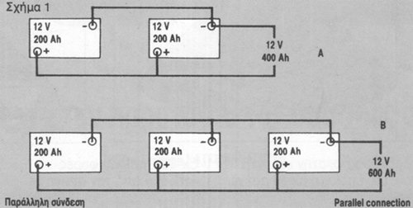
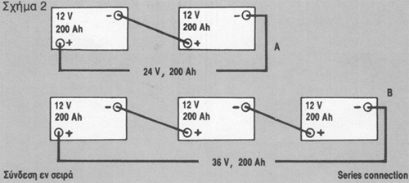
ΥΠΟΛΟΓΙΣΜΟΣ ΑΥΤΟΝΟΜΟΥ ΣΥΣΤΗΜΑΤΟΣ ΗΛΕΚΤΡΟΔΟΤΗΣΗΣ ΜΕ ΦΩΤΟΒΟΛΤΑΪΚΑ

 | ΥΠΟΜΝΗΜΑ
 |  | Πεδία που συμπληρώνονται από τον χρήστη
 |  | Αυτομάτος υπολογιζόμενα πεδία
 |  | Αυτομάτος υπολογιζόμενα πεδία
 |  | Προτεινόμενα

1. | ΥΠΟΛΟΓΙΣΜΟΣ ΣΥΝΟΛΙΚΗΣ ΗΜΕΡΗΣΙΑΣ ΚΑΤΑΝΑΛΩΣΗΣ ΕΞΟΠΛΙΣΜΟΥ

 | Γνωρίζουμε ότι Volt*Ampere=Watt. Από τη πινακίδα κάθε κατανάλωσης υπολογίζουμε την ωριαία καταναλωνόμενη ενέργεια (Watt).

 | α/α | Εξοπλισμός (T.V, Λάμπα κλπ) | Ενέργεια Εξ/σμού (Watt/h) | Ώρες λειτ./Ημέρα | Ημ/σια Κατ/ση (Watt*Ώρες)
 | 1 | ψυγείο | 300 | 6 | 1,800
 | 2 | Λάμπες 10*15 | 150 | 5 | 750
 | 3 | T.V | 300 | 3 | 900

 | ΣΥΝΟΛΑ |  | 750 |  | 3,450

2 | ΥΠΟΛΟΓΙΣΜΟΣ ΑΠΑΙΤΟΥΜΕΝΩΝ ΦΩΤΟΒΟΛΤΑΪΚΩΝ ΠΑΝΕΛΩΝ

 | 1 | ΕΛΑΧΙΣΤΕΣ ΩΡΕΣ ΗΜΕΡΗΣΙΑΣ ΗΛΙΟΦΑΝΕΙΑΣ |  |  | 3
 | 2 | ΣΥΝΤΕΛΕΣΤΗΣ ΑΠΟΔΩΣΗΣ |  |  | 0.70
 | ΕΛΑΧΙΣΤΗ ΣΥΝΟΛΙΚΗ ΙΣΧΥΣ ΠΑΝΕΛΩΝ (Watt) |  |  |  | 1,643.00
 | ΟΝΟΜΑΣΤΙΚΗ ΙΣΧΥΣ ΕΚΑΣΤΟΥ ΠΑΝΕΛΟΥ (Watt) |  |  |  | 250
 | ΑΡΙΘΜΟΣ ΠΑΝΕΛΩΝ ΠΟΥ ΑΠΑΙΤΟΥΝΤΑΙ |  |  |  | 7

3 | ΥΠΟΛΟΓΙΣΜΟΣ ΑΠΑΙΤΟΥΜΕΝΩΝ ΣΥΣΣΩΡΕΥΤΩΝ (ΜΠΑΤΑΡΙΩΝ)

 | 1 | ΗΜΕΡΕΣ ΕΠΙΘΥΜΗΤΗΣ ΑΥΤΟΝΟΜΙΑΣ ΣΥΣΤ/ΤΟΣ |  |  | 4
 | 2 | ΒΑΘΟΣ ΕΠΙΘΥΜΗΤΗΣ ΕΚΦΟΡΤΙΣΗΣ % |  |  | 50
 | 3 | ΣΥΝΤΕΛΕΣΤΗΣ ΑΠΩΛΕΙΩΝ (Ierter, Καλώδια κλπ) |  |  | 0.90
 | 4 | ΤΑΣΗ ΛΕΙΤΟΥΡΓΕΙΑΣ ΣΥΣΤΗΜΑΤΟΣ ΣΥΣΣΩΡΕΥΤΩΝ (12, 24, 36 κλπ) Volt |  |  | 24
 | ΙΣΧΥΣ ΣΥΣΤΗΜΑΤΩΝ ΣΥΣΣΩΡΕΥΤΩΝ Ah |  |  |  | 610
 | ΡΥΘΜΟΣ ΕΚΦΟΡΤΙΣΗΣ C |  |  |  | 20

